Лист1
Столовые дорожки
Фото | Рисунок, Состав | Размер и артикул | Цена, в руб/шт | Заказ | Сумма
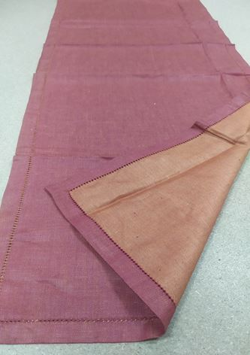 | Атласная терракот 100%лен | 04с-14 як 50/150 | 345 |  | 0
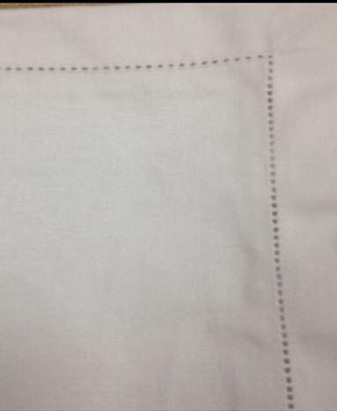 | Атласная белый 100%лен | 02с-72Як 46/150 | 390 |  | 0
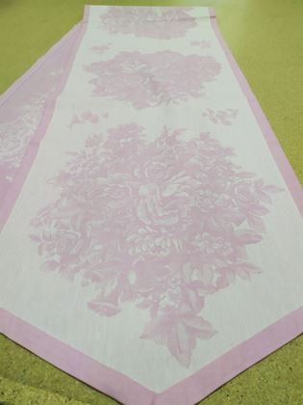 | Весенние цветы розовые 100% хлопок | 04с-20як 46/229 | 445 |  | 0
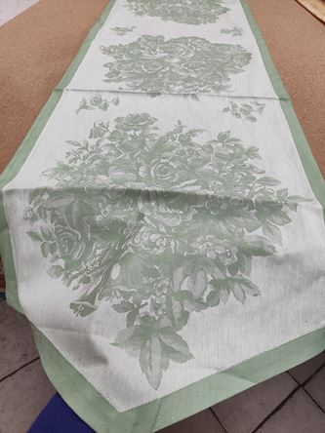 | Весенние цветы зеленые 100% хлопок | 04с-20як 46/229 | 445 |  | 0
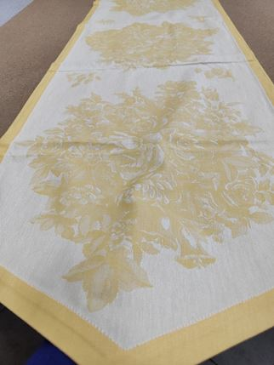 | Весенние цветы желтые 100% хлопок | 04с-20як 46/229 | 445 |  | 0
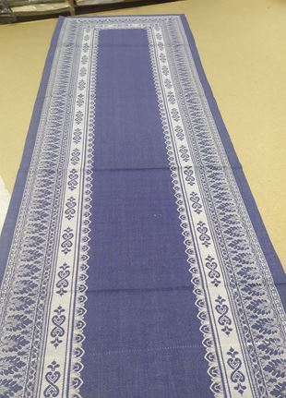 | Ханука 100% хлопок | 04с-20як 46/274 | 515 |  | 0
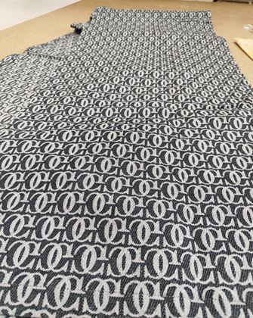 | Логотип 100% хлопок | 13с-43як 46/274 | 515 |  | 0
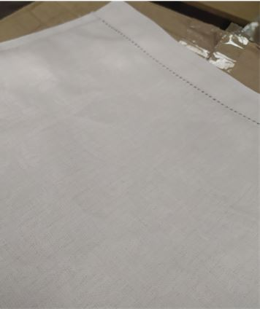 | Перепев 30%лен 70% хлопок | 01C-47Як 50/150 | 275 |  | 0
 |  |  |  |  | 0.00

